Sheet1
単体テストエビデンス
 | S200_社員

ケース4～7 | 社員画面イメージ OK

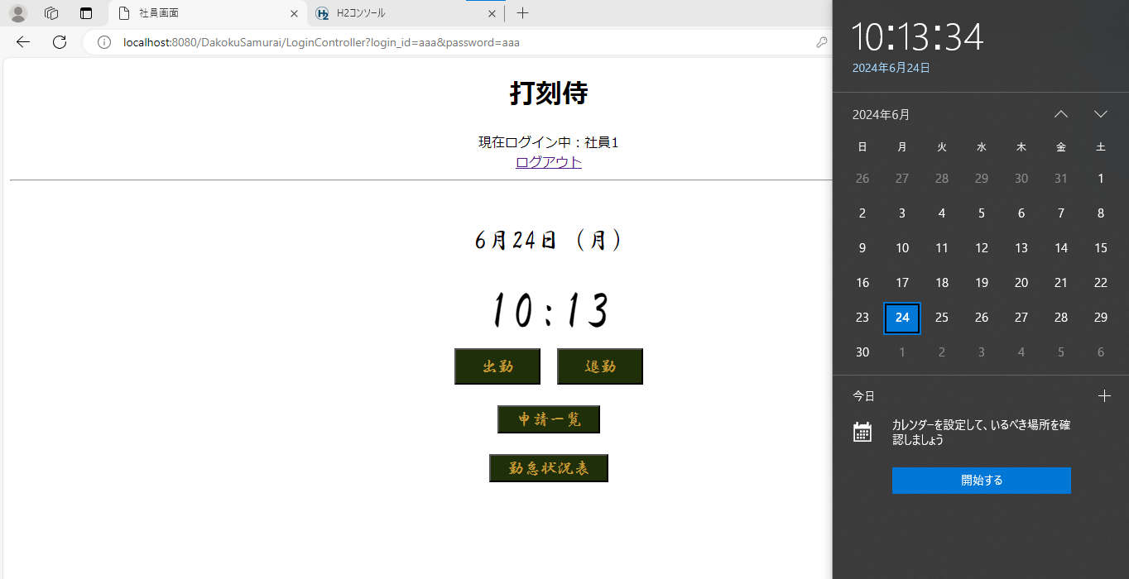

ケース8～12 | 出勤ボタン (DB処理) OK

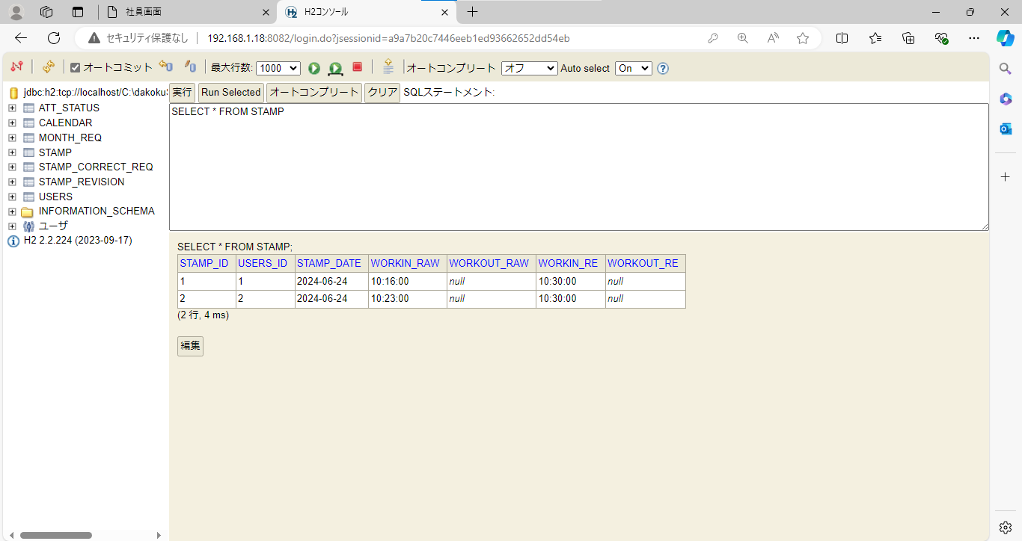

ケース13.14 | 「出勤時刻を登録しました」メッセージ OK

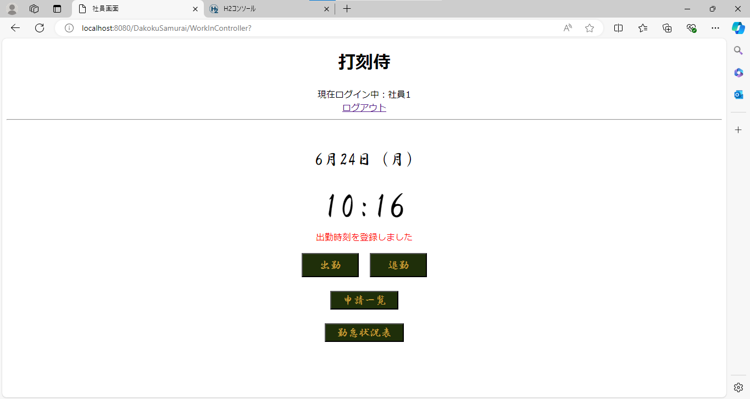

ケース15～17 | 「出勤時刻は登録済みです」エラーメッセージ OK

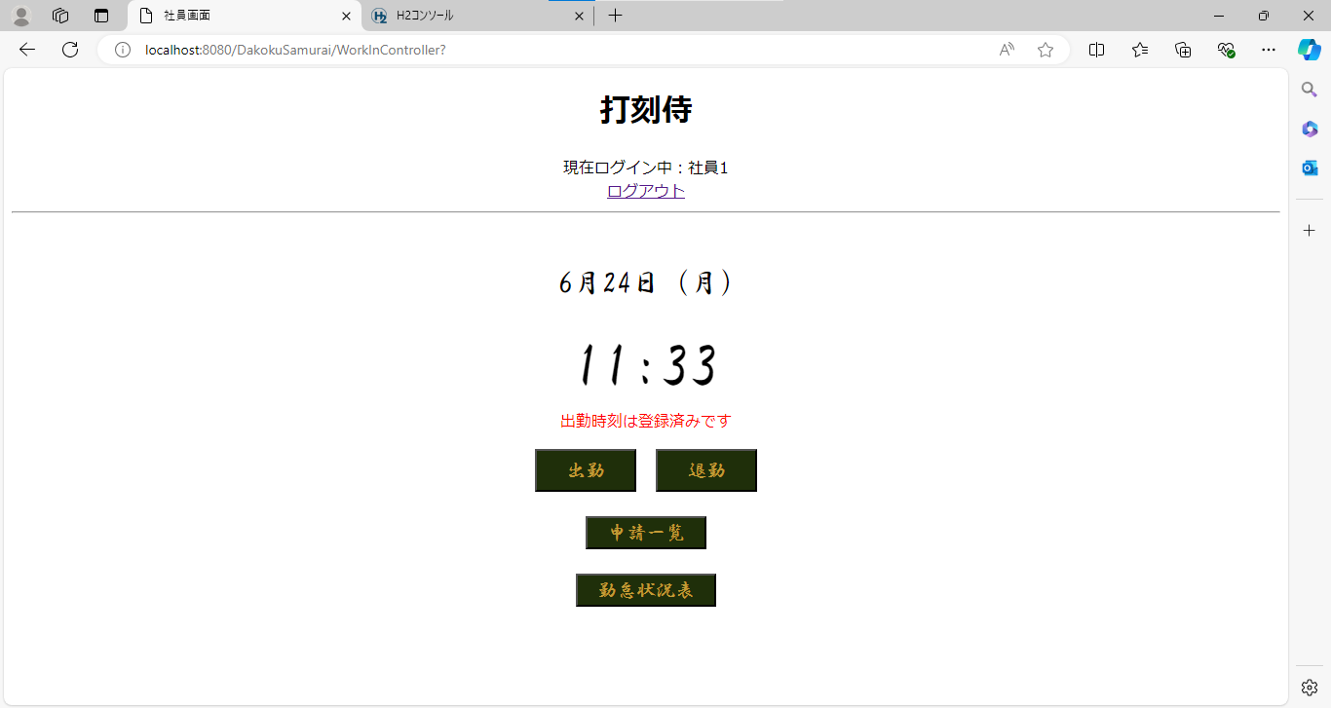

◆境界値テスト（補正出勤時刻）
ケース18～20 | mm = 00 の場合 mm は 15 に補正される

ケース21.22 | mm = 15 の場合 mm は 15 に補正される

ケース23.24 | mm = 16 の場合 mm は 30 に補正される

ケース25.26 | mm = 30 の場合 mm は 30 に補正される

ケース27.28 | mm = 31 の場合 mm は 45 に補正される

ケース29.30 | mm = 45 の場合 mm は 45 に補正される

ケース31～33 | mm = 46 の場合 mm は 00 に補正される hh の値が +1 される

ケース34～36 | mm = 59 の場合 mm は 00 に補正される hh の値が +1 される

ケース37～40 | 退勤ボタン（DB処理） OK
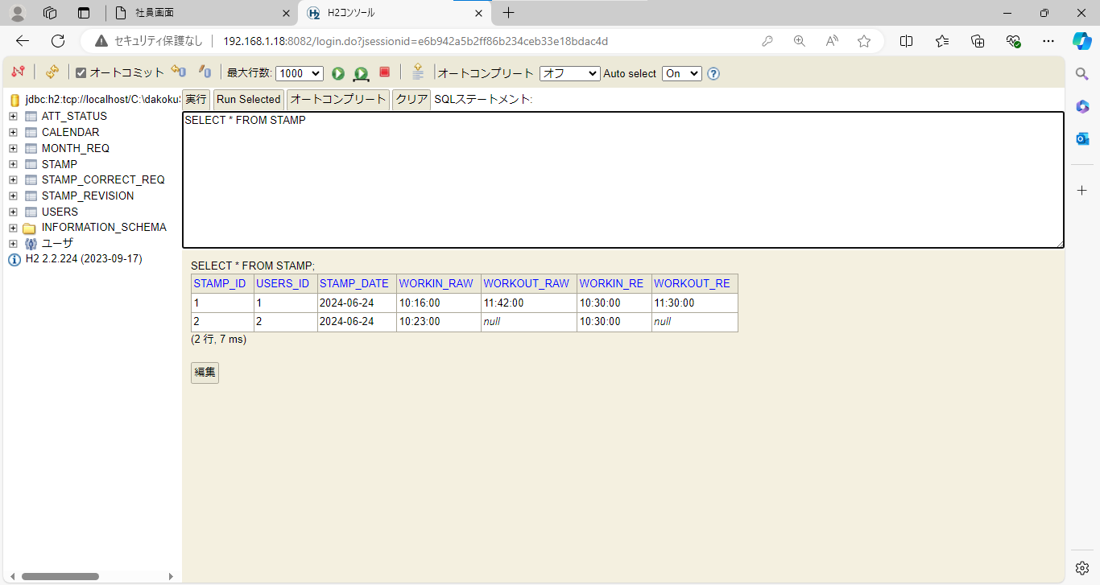

ケース41.42 | 「退勤時刻を登録しました」メッセージ OK



ケース43.44 | 「出勤時刻が登録されていません」エラーメッセージ OK

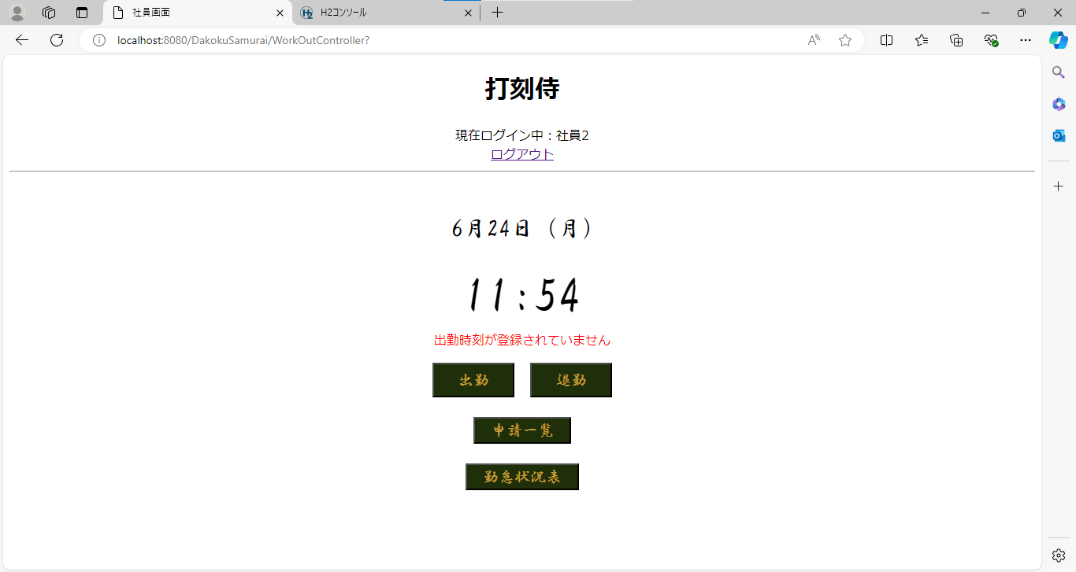

ケース45.46 | 「退勤時刻は登録済みです」メッセージ OK



◆境界値テスト（補正退勤時刻）
ケース47～49 | mm = 00 の場合 mm は 00 に補正される

ケース50.51 | mm = 14 の場合 mm は 00 に補正される

ケース52.53 | mm = 15 の場合 mm は 15 に補正される

ケース54.55 | mm = 29 の場合 mm は 15 に補正される

ケース56.57 | mm = 30 の場合 mm は 30 に補正される

ケース58.59 | mm = 44 の場合 mm は 30 に補正される

ケース60.61 | mm = 45 の場合 mm は 45 に補正される

ケース62.63 | mm = 59 の場合 mm は 45 に補正される

ケース64

